入力例
部位U値計算シート ＜部位＞ の熱貫流率【木造用】
木造用入力例：
下図の外壁の入力例です。
※RC造は、別シートでの計算となるため熱橋部の欄はありません。
シートをコピーして使用することも可能です。

面積比率法・・・あらかじめ定めてある一般部（断熱部）と熱橋部の面積比率を用いて計算する方法です。
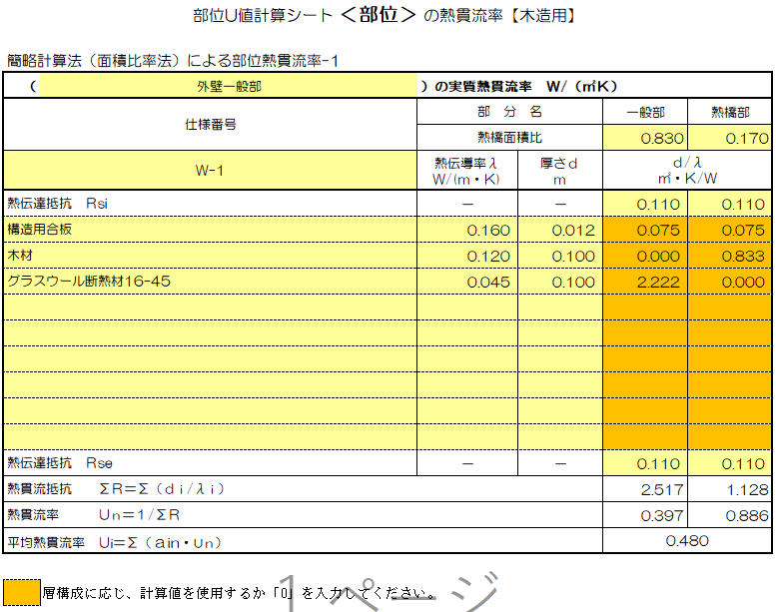

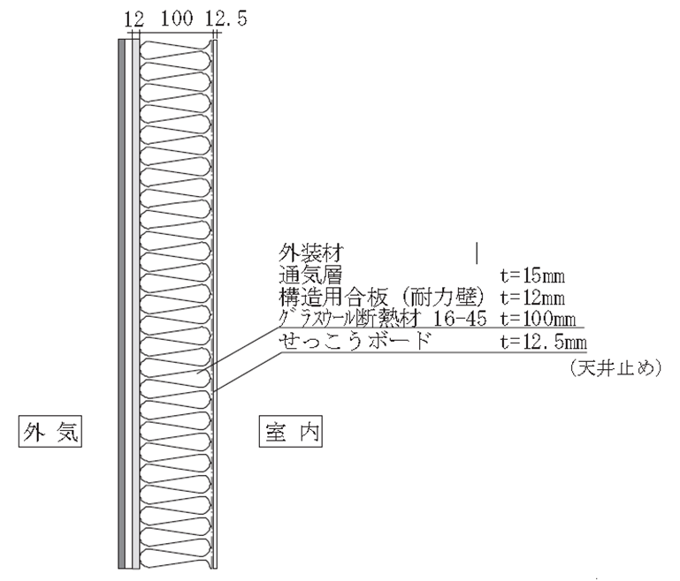
面積比率を入力してください。

室内側表面熱伝達抵抗Rsi を入力してください。

該当しない欄には「0」を入力してください。

外気側表面熱伝達抵抗 Rse を入力してください。

※ 性能値については（国研）建築研究所 「平成28年省エネルギー基準に準拠したエネルギー消費性能の評価に関する技術情報（住宅）」にてご確認下さい。

RC造用
⑨
部位U値計算シート ＜部位＞ の熱貫流率【RC造用】 |  |  |  | 部位U値計算シート ＜部位＞ の熱貫流率【RC造用】 |  |  |  | 部位U値計算シート ＜部位＞ の熱貫流率【RC造用】
部位熱貫流率計算-1 |  |  |  | 部位熱貫流率計算-3 |  |  |  | 部位熱貫流率計算-5
（ | ）の実質熱貫流率 Ｗ/（㎡Ｋ） |  |  | （ | ）の実質熱貫流率 Ｗ/（㎡Ｋ） |  |  | （ | ）の実質熱貫流率 Ｗ/（㎡Ｋ）
仕様番号 | 部 分 名 |  | 一般部 | 仕様番号 | 部 分 名 |  | 一般部 | 仕様番号 | 部 分 名 |  | 一般部
 | 熱伝導率λ Ｗ/(ｍ・Ｋ) | 厚さｄ ｍ | ｄ/λ ㎡・Ｋ/Ｗ |  | 熱伝導率λ Ｗ/(ｍ・Ｋ) | 厚さｄ ｍ | ｄ/λ ㎡・Ｋ/Ｗ |  | 熱伝導率λ Ｗ/(ｍ・Ｋ) | 厚さｄ ｍ | ｄ/λ ㎡・Ｋ/Ｗ
表面熱伝達抵抗 Ｒsi | － | － |  | 表面熱伝達抵抗 Ｒsi | － | － |  | 表面熱伝達抵抗 Ｒsi | － | －

表面熱伝達抵抗 Ｒse | － | － |  | 表面熱伝達抵抗 Ｒse | － | － |  | 表面熱伝達抵抗 Ｒse | － | －
熱貫流抵抗 ΣＲ＝Σ（ｄｉ/λｉ） |  |  | 0.000 | 熱貫流抵抗 ΣＲ＝Σ（ｄｉ/λｉ） |  |  | 0.000 | 熱貫流抵抗 ΣＲ＝Σ（ｄｉ/λｉ） |  |  | 0.000
熱貫流率 Ｕｎ＝１/ΣＲ |  |  |  | 熱貫流率 Ｕｎ＝１/ΣＲ |  |  |  | 熱貫流率 Ｕｎ＝１/ΣＲ

部位熱貫流率計算-2 |  |  |  | 部位熱貫流率計算-4 |  |  |  | 部位熱貫流率計算-6
（ | ）の実質熱貫流率 Ｗ/（㎡Ｋ） |  |  | （ | ）の実質熱貫流率 Ｗ/（㎡Ｋ） |  |  | （ | ）の実質熱貫流率 Ｗ/（㎡Ｋ）
仕様番号 | 部 分 名 |  | 一般部 | 仕様番号 | 部 分 名 |  | 一般部 | 仕様番号 | 部 分 名 |  | 一般部
 | 熱伝導率λ Ｗ/(ｍ・Ｋ) | 厚さｄ ｍ | ｄ/λ ㎡・Ｋ/Ｗ |  | 熱伝導率λ Ｗ/(ｍ・Ｋ) | 厚さｄ ｍ | ｄ/λ ㎡・Ｋ/Ｗ |  | 熱伝導率λ Ｗ/(ｍ・Ｋ) | 厚さｄ ｍ | ｄ/λ ㎡・Ｋ/Ｗ
表面熱伝達抵抗 Ｒsi | － | － |  | 表面熱伝達抵抗 Ｒsi | － | － |  | 表面熱伝達抵抗 Ｒsi | － | －

表面熱伝達抵抗 Ｒse | － | － |  | 表面熱伝達抵抗 Ｒse | － | － |  | 表面熱伝達抵抗 Ｒse | － | －
熱貫流抵抗 ΣＲ＝Σ（ｄｉ/λｉ） |  |  | 0.000 | 熱貫流抵抗 ΣＲ＝Σ（ｄｉ/λｉ） |  |  | 0.000 | 熱貫流抵抗 ΣＲ＝Σ（ｄｉ/λｉ） |  |  | 0.000
熱貫流率 Ｕｎ＝１/ΣＲ |  |  |  | 熱貫流率 Ｕｎ＝１/ΣＲ |  |  |  | 熱貫流率 Ｕｎ＝１/ΣＲ

【参考】建材等の熱物性値
建材等の熱物性値
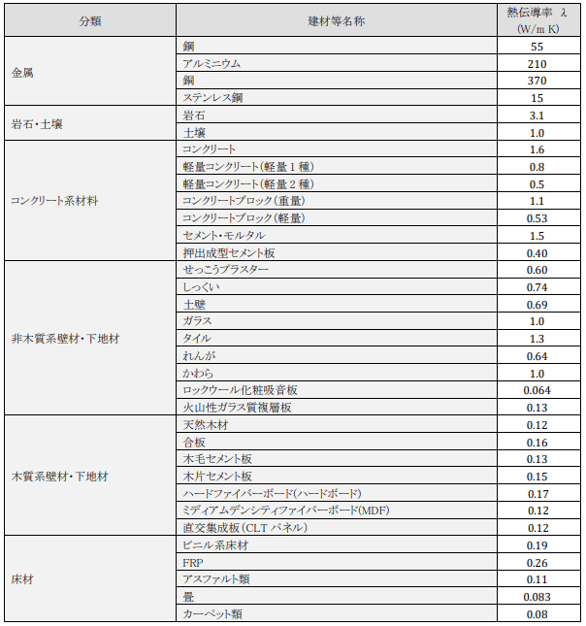
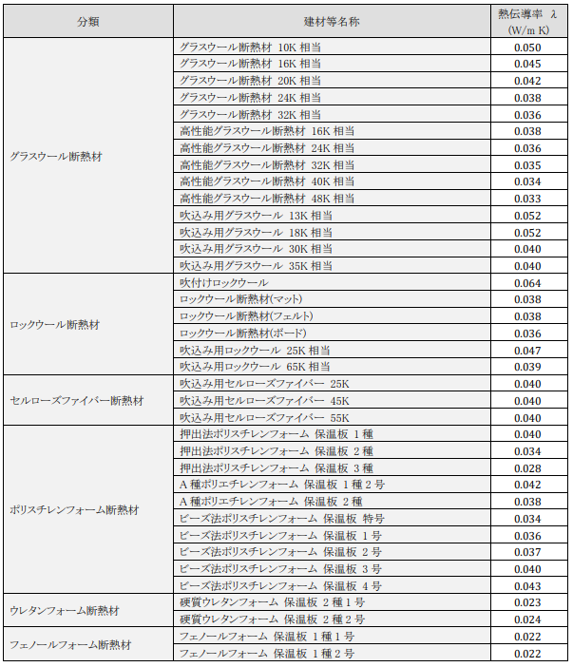

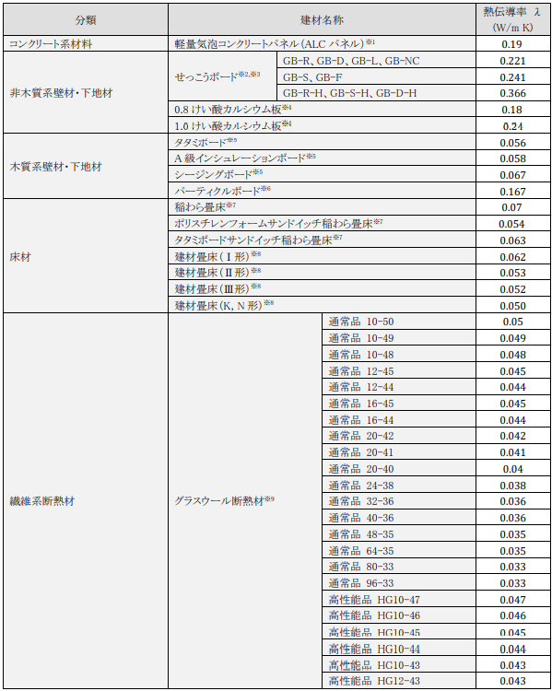
JISで熱物性値の定めのある建材等の熱物性値

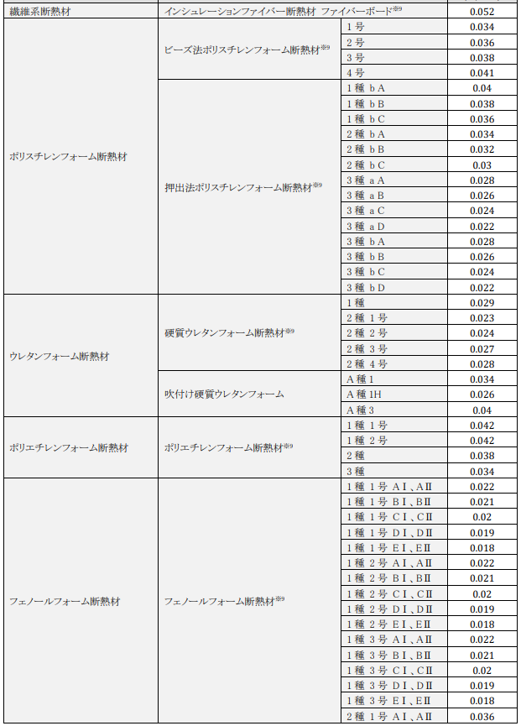

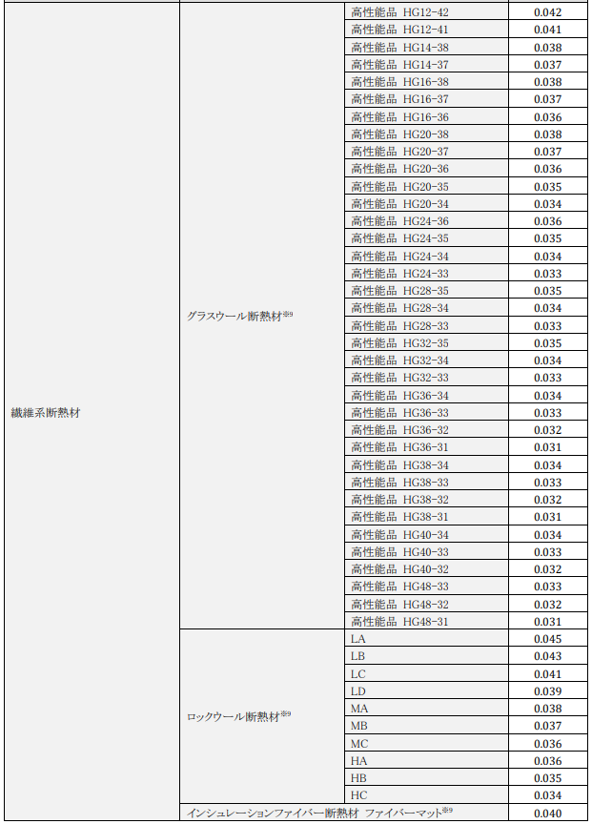

＜本資料について＞
国立研究開発法人建築研究所のHP ＜平成28年省エネルギー基準に準拠したエネルギー消費性能の評価に関する技術情報（住宅）＞のエネルギー消費性能の算定方法 第三章第三節 熱貫流率及び線熱貫流率 付録Aより抜粋

